Ark1
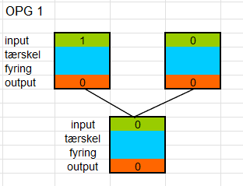
inputlag
w11 | 0.4
w12 | 0.4 |  |  | Træningssæt |  |  |  |  | output | "logisk eller" | "ELLER"
b1 | 0.2 |  |  | input1 | input | lineær 1 | sigmo1 | lineær 2 | sigmo2 | korrekt svar | Loss
 |  |  |  | 0 | 0 | 0.2 | 0.88079707798 | 0.93775357155 | 0.99991540372 | 0 | 0.99983081461
outputneuron |  |  |  | 0 | 1 | 0.6 | 0.99752737684 | 1.1945602291 | 0.99999351234 | 1 | 4.2089721227E-11
w2 | 2.2 |  |  | 1 | 0 | 0.6 | 0.99752737684 | 1.1945602291 | 0.99999351234 | 1 | 4.2089721227E-11
b2 | -1 |  |  | 1 | 1 | 1 | 0.99995460213 | 1.1999001247 | 0.99999384969 | 1 | 3.7826364061E-11
 |  |  |  |  |  |  |  |  | gennemsnitsfejl*10 = |  | 2.4995770368

oprindelig værdi: |  | skal ændres i retning
b2 | 0.4 | op | gammel fejl |  |  | 2.49958
w2 | 0.4 | op | ny fejl efter justering:
b1 | 0.2 | ned
w12 | 2.2 | ned
w11 | -1 | ned

